요약
요약정리 : 엑셀 상황별 주 번호 계산방법 4가지
다음 페이지
이전 페이지

[1] 년 기준 주 단위 계산
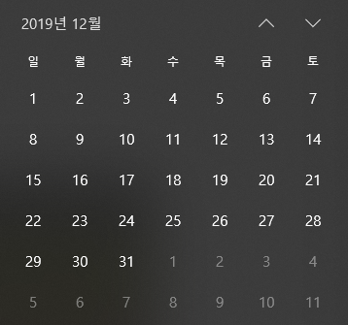
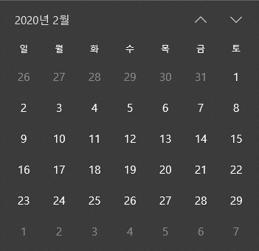
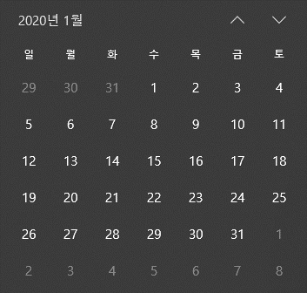
1
2
3
4
5
...
6
7
8
9
...
...
53
52
51
50
49
 |  |  |  |  |  | 월 | 11
날짜 | 요일 | 년 기준 | 월 기준 | 요일 기준 | 1일 기준 | 기준 | 번호
2019-12-21 | 43820 |  |  |  |  | 월 | 11
2019-12-22 | 43821 |  |  |  |  | 화 | 12
2019-12-23 | 43822 |  |  |  |  | 수 | 13
2019-12-24 | 43823 |  |  |  |  | 목 | 14
[2] 매월 기준 주 단위 계산 (분할)
[3] 매월 특정 요일 기준 주 단위 계산
[4] 매월 1일 기준 주 단위 계산
2019-12-25 | 43824 |  |  |  |  | 금 | 15
2019-12-26 | 43825 |  |  |  |  | 토 | 16
5
6
1
2
5
1
2
3
4
1
5
1
2
3
4
5
1
2
3
4
1
2
3
4
5
1
5
5
1
2
3
4
1
2
3
4
1
5
1
2
2019-12-27 | 43826 |  |  |  |  | 일 | 17
2019-12-28 | 43827
2019-12-29 | 43828
2019-12-30 | 43829
2019-12-31 | 43830
2020-01-01 | 43831
2020-01-02 | 43832
2020-01-03 | 43833
2020-01-04 | 43834
2020-01-05 | 43835
2020-01-06 | 43836
2020-01-07 | 43837
2020-01-08 | 43838
2020-01-09 | 43839
2020-01-10 | 43840
1. 년 단위로 몇 주차인지 계산
=WEEKNUM(날짜,기준)
2. 월 단위로 몇 주차인지 계산 (매월 분할)
=WEEKNUM(날짜,기준)-WEEKNUM(EOMONTH(날짜,-1)+1,기준)+1
3. 매월 특정 시작요일 기준 주 단위 계산
=WEEKNUM(DATE(YEAR(날짜),1,DAY(날짜-WEEKDAY(날짜,기준)+1)),WEEKDAY(DATE(YEAR(날짜),1,1),11)+10)
4. 매월 1일 기준 주 단위 계산
=IF(OR(WEEKNUM(DATE(YEAR(날짜),MONTH(날짜),DAY(날짜-WEEKDAY(날짜,기준)+1))+7)<WEEKNUM(DATE(YEAR(날짜),MONTH(날짜),DAY(날짜-WEEKDAY(날짜,기준)+1))),WEEKNUM(날짜,기준)=WEEKNUM(EOMONTH(날짜,0)+1,기준)),1,WEEKNUM(날짜,기준)-WEEKNUM(EOMONTH(날짜,-1)+1,기준)+1)
[참고] 공식의 '기준'은 생략 가능합니다. 생략 시 '일요일' 을 기준요일로 계산합니다.
(단, ",기준" --> "" 으로 바꾸기 합니다. 앞에 쉼표(,)를 포함하여 바꾸기 하는 것에 주의)
[팁] 주말인 경우 주번호 출력을 숨기려면..? IF문으로 한번 더 묶어줍니다.
=IF(WEEKDAY(날짜,3)>=5,"",[공식])
상황별 주 단위 구하기 공식 총정리
2020-01-11 | 43841
2020-01-12 | 43842
2020-01-13 | 43843
2020-01-14 | 43844
2020-01-15 | 43845
2020-01-16 | 43846
2020-01-17 | 43847
2020-01-18 | 43848
2020-01-19 | 43849
2020-01-20 | 43850
2020-01-21 | 43851
2020-01-22 | 43852
2020-01-23 | 43853
2020-01-24 | 43854
2020-01-25 | 43855
2020-01-26 | 43856
2020-01-27 | 43857
2020-01-28 | 43858
2020-01-29 | 43859
2020-01-30 | 43860
2020-01-31 | 43861
2020-02-01 | 43862
2020-02-02 | 43863
2020-02-03 | 43864
2020-02-04 | 43865
2020-02-05 | 43866
2020-02-06 | 43867
2020-02-07 | 43868
2020-02-08 | 43869
2020-02-09 | 43870
2020-02-10 | 43871
2020-02-11 | 43872
2020-02-12 | 43873
2020-02-13 | 43874
2020-02-14 | 43875
2020-02-15 | 43876
2020-02-16 | 43877
2020-02-17 | 43878
2020-02-18 | 43879
2020-02-19 | 43880
2020-02-20 | 43881
2020-02-21 | 43882
2020-02-22 | 43883
2020-02-23 | 43884
2020-02-24 | 43885
2020-02-25 | 43886
2020-02-26 | 43887
2020-02-27 | 43888
2020-02-28 | 43889
2020-02-29 | 43890
2020-03-01 | 43891
2020-03-02 | 43892
2020-03-03 | 43893
2020-03-04 | 43894
2020-03-05 | 43895
2020-03-06 | 43896
2020-03-07 | 43897
2020-03-08 | 43898
2020-03-09 | 43899
2020-03-10 | 43900

